Quy trình xử lý hàng rơi
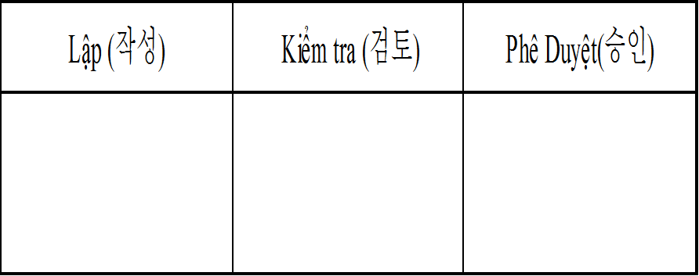 QUY TRÌNH XỬ LÝ HÀNG RƠI
Mã số : ISO.03.00.08 | Ngày ban hành :15.02.2023
CHỊU TRÁCH NHIỆM | LƯợc đồ |  | GHI CHÚ
Hàng rơi
Drop part
QC, Sản xuất |  |  | Làm rơi hoặc phát hiện hàng rơi dưới sàn xưởng
Báo cáo cấp trên
report supervisor
QC, Sản xuất |  |  | Báo cáo lên cấp quản lý
Tiến hành hủy
Scrap 100%
QC, Sản xuất |  |  | Hàng rơi tiến hành hủy & để vào khu vực để hàng NG
Triển khai cho các thành viên
Deploy to member
QC, Sản xuất |  |  | Triển khai cho các thành viên chú ý tránh làm rơi hàng
Lịch sử thay đổi
Ngày tháng năm | Nội dung thay đổi | Người lập | Phê duyệt
15.02.2023 | Ban hành | Phạm Thị Hồng | Kim Byoung Kwan

